画像
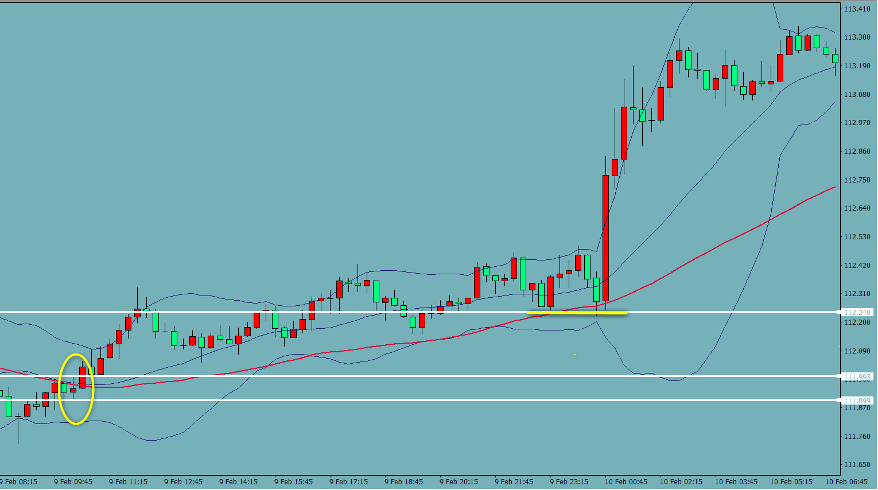
BB52 検証 USDJPY
 | 113
1

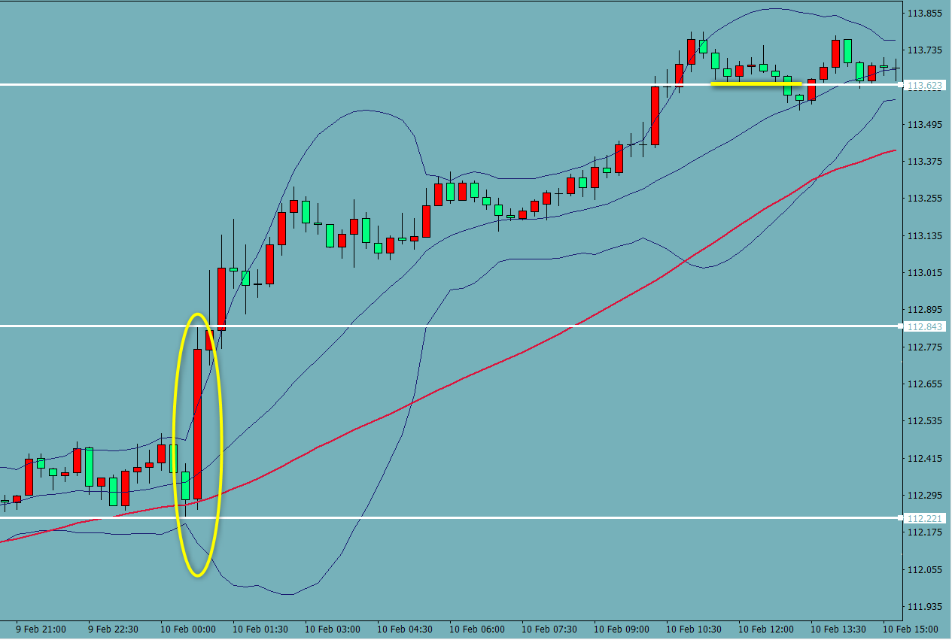
2

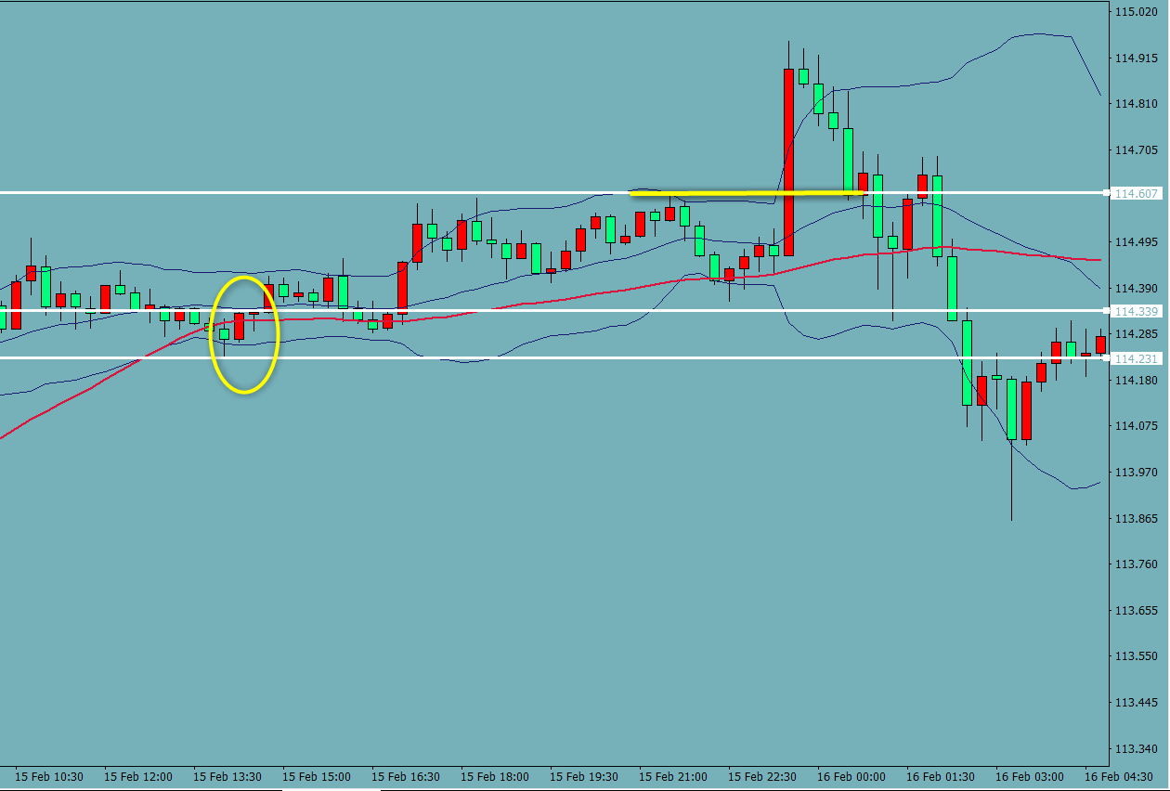
3

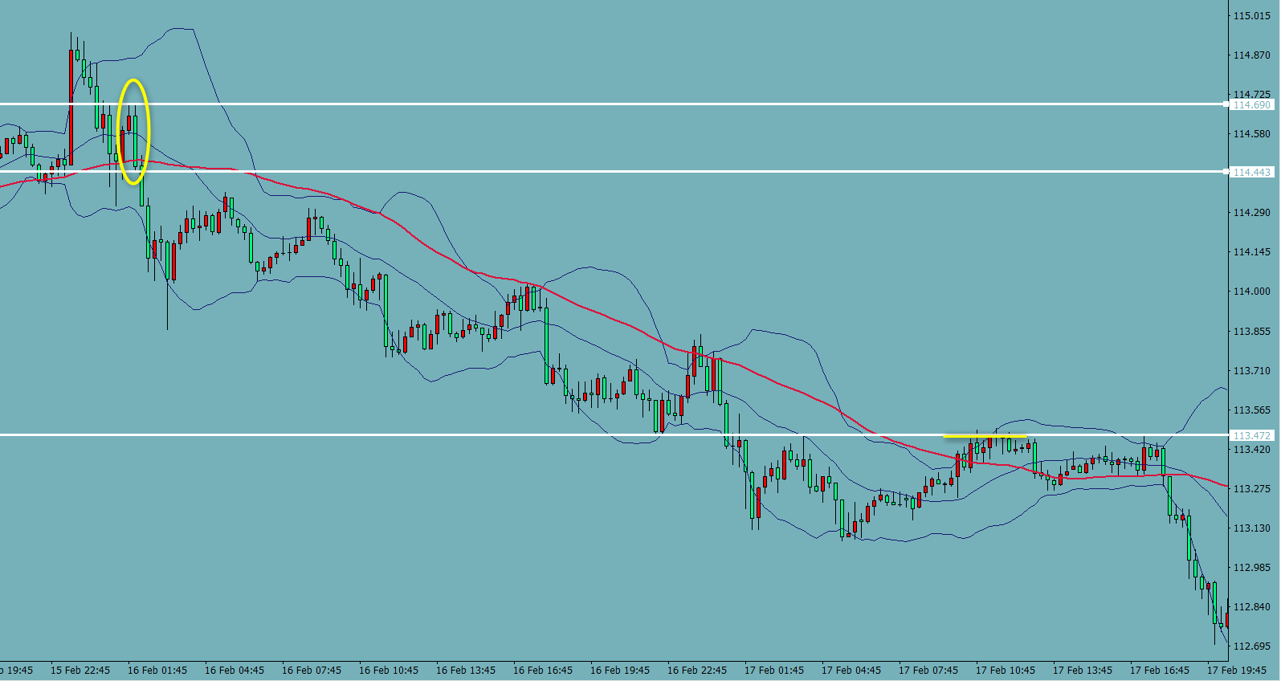
4

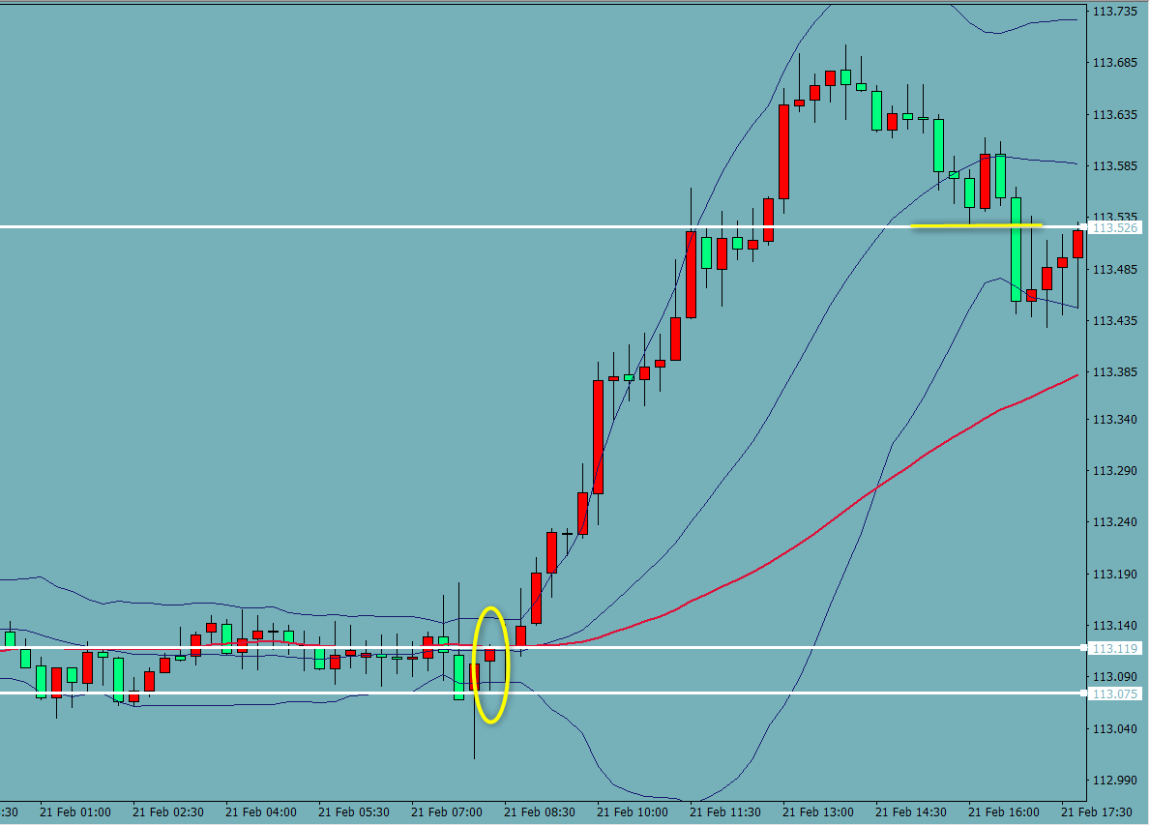
5

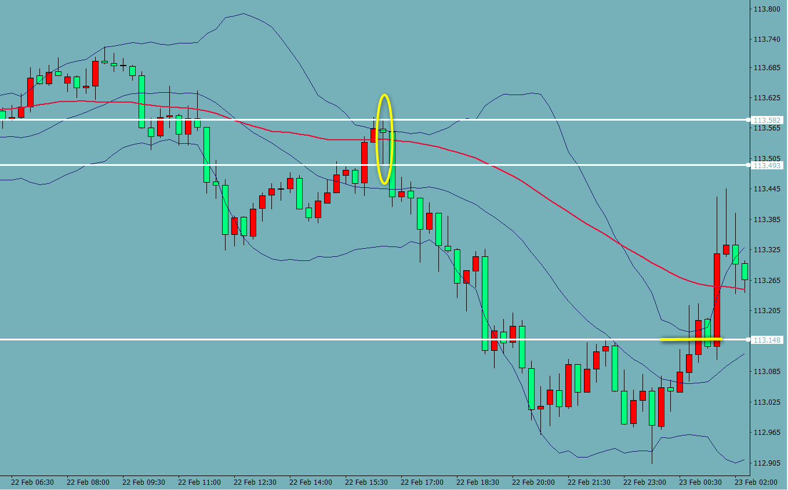
6 |  |  | 会田先生のコメント | PB否定ですが52とBBの形でありえます。
 |  |  | ６はPBが逆なので基本はエントリーできませんが、環境が良くてPBを否定すると言うことは
 |  |  | それ以上の強い動きがあると言うことです。

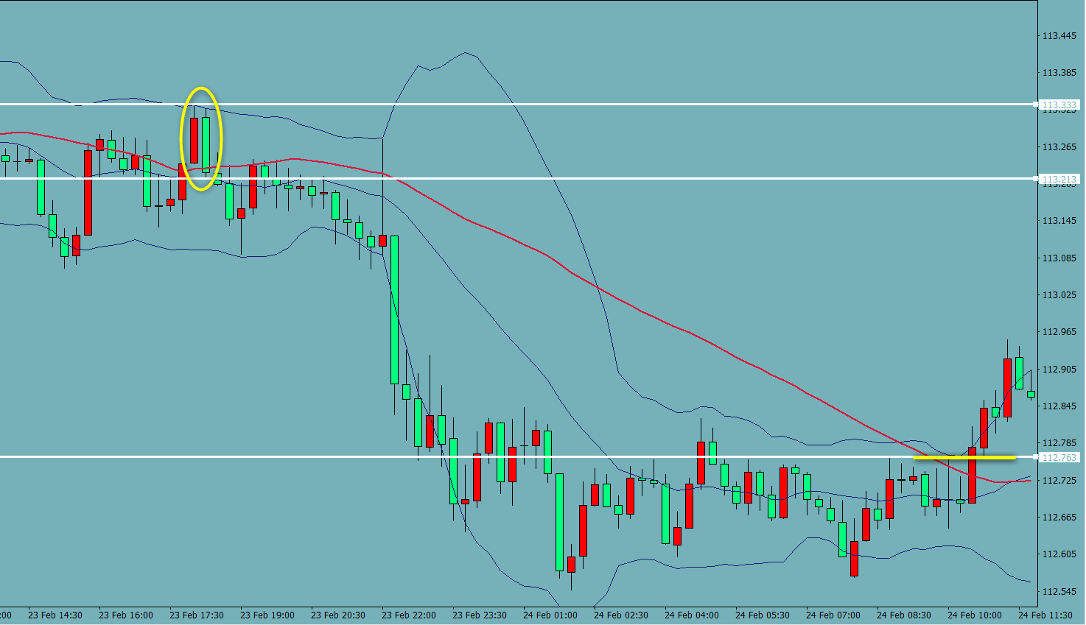
7

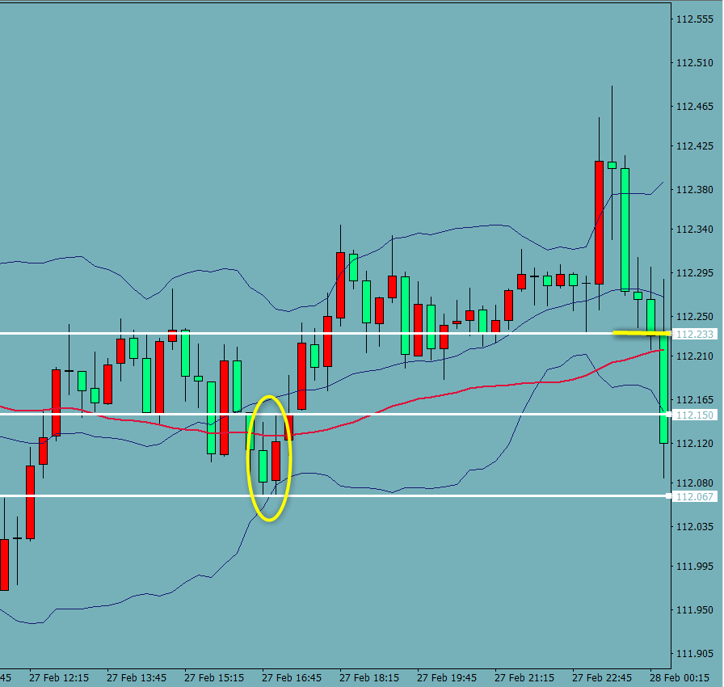
 |  | 会田先生のコメント：52が背面にあったほうがいいです。最低でも終値では抜けてるような場面です。
8 |  | ８、PBのルールの10・20MAがサポートするのと同じ理由です。
 |  | 52が抜けてないと押さえられる可能性高いです。

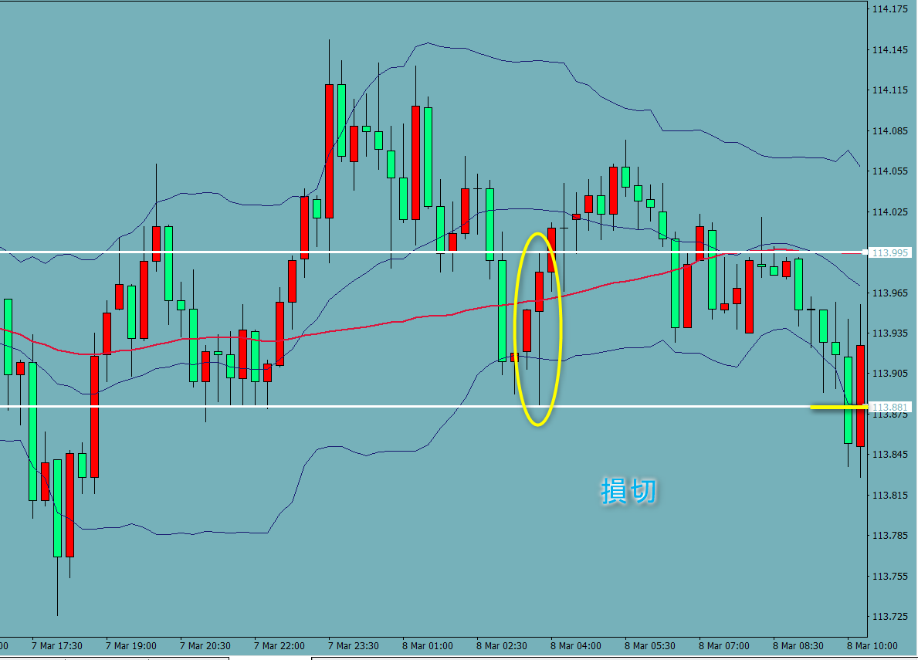
9

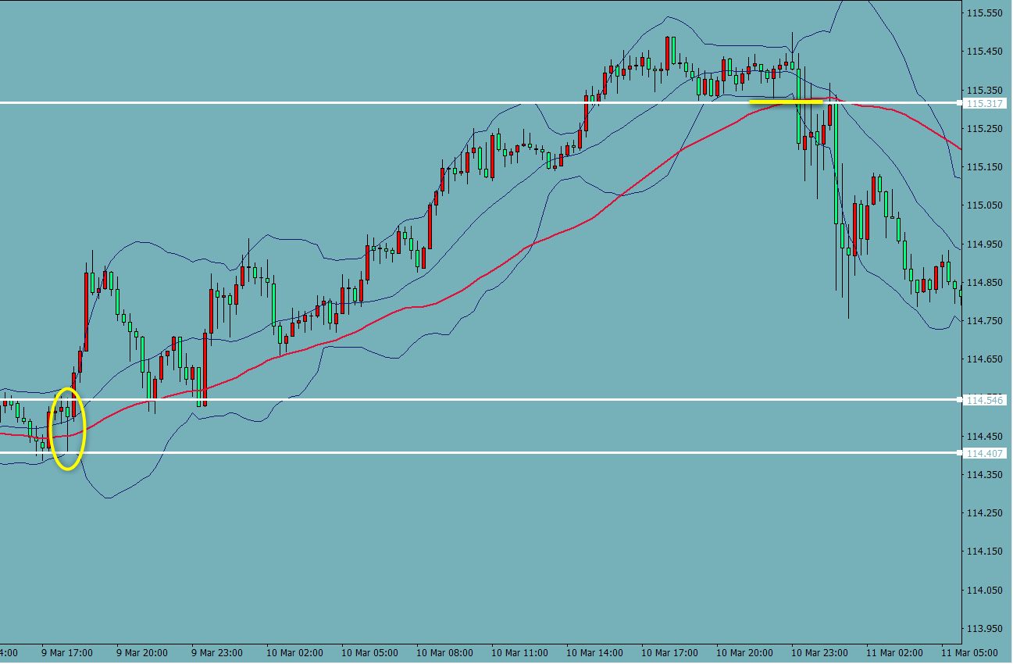
10

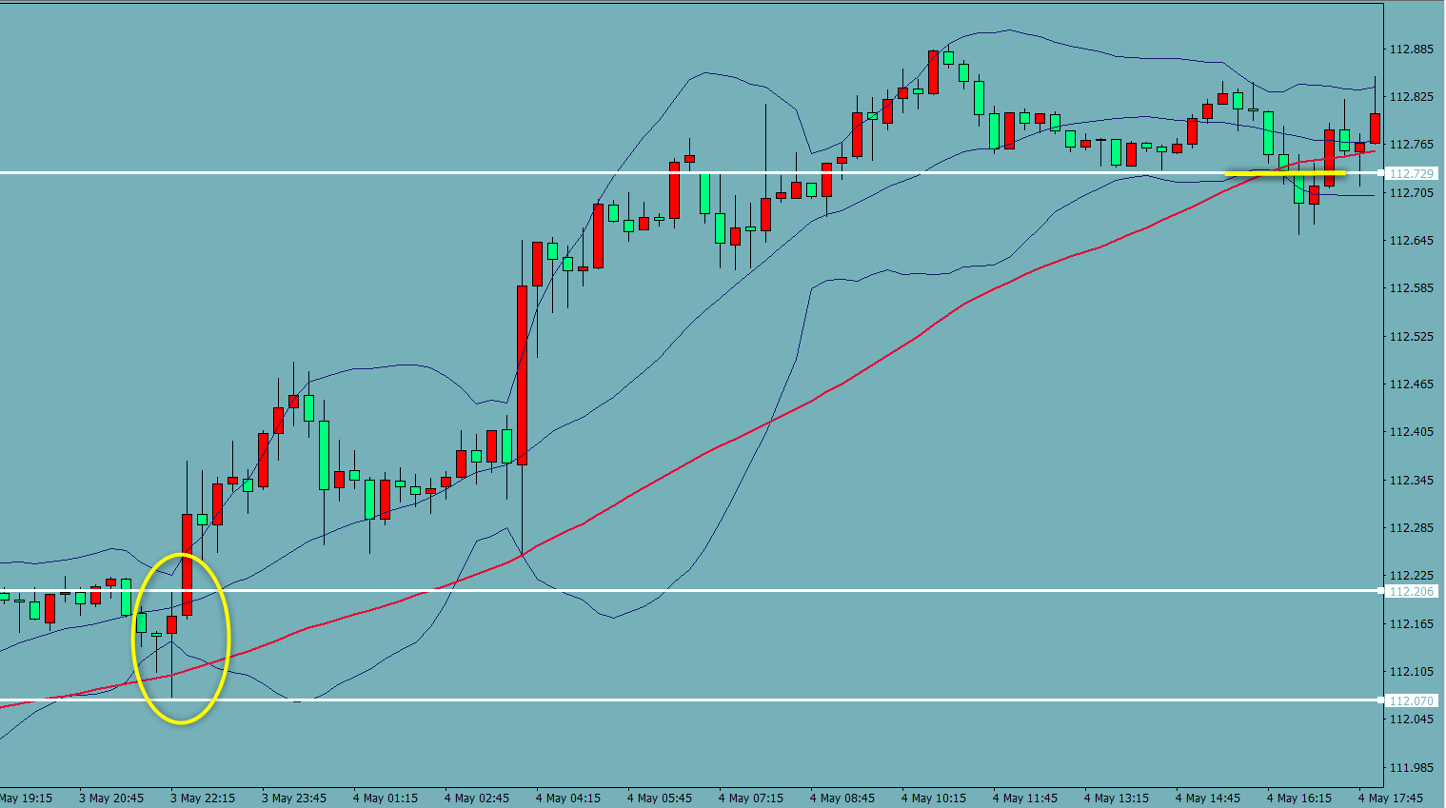
11

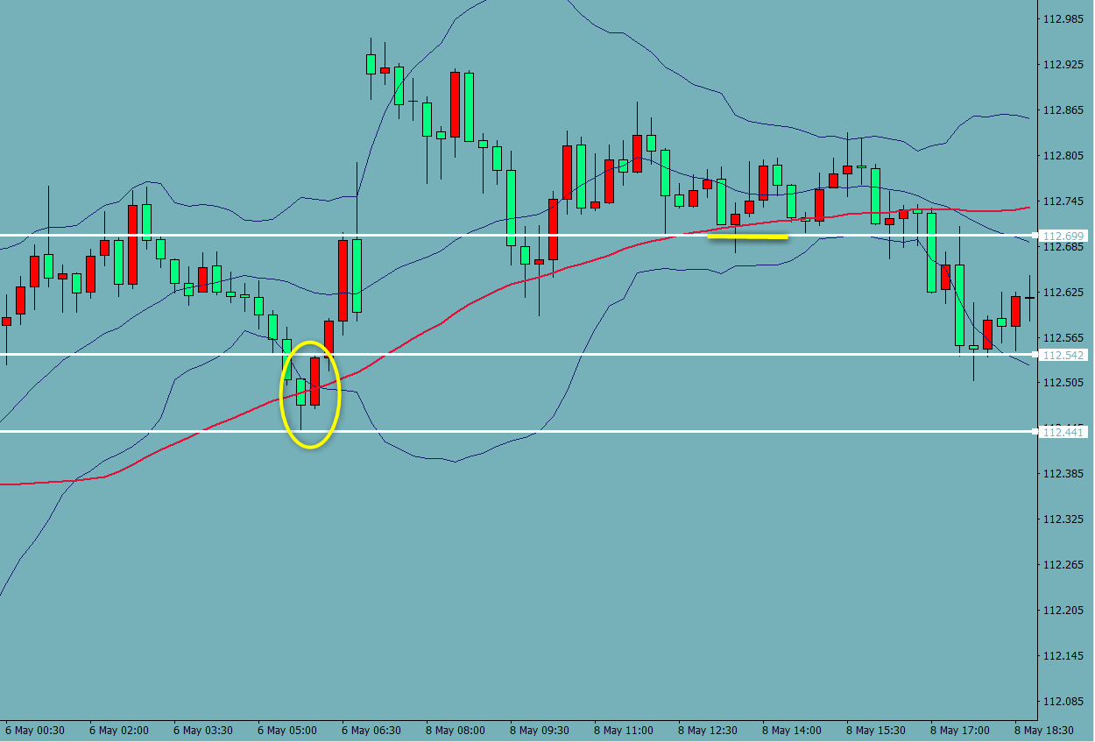
12

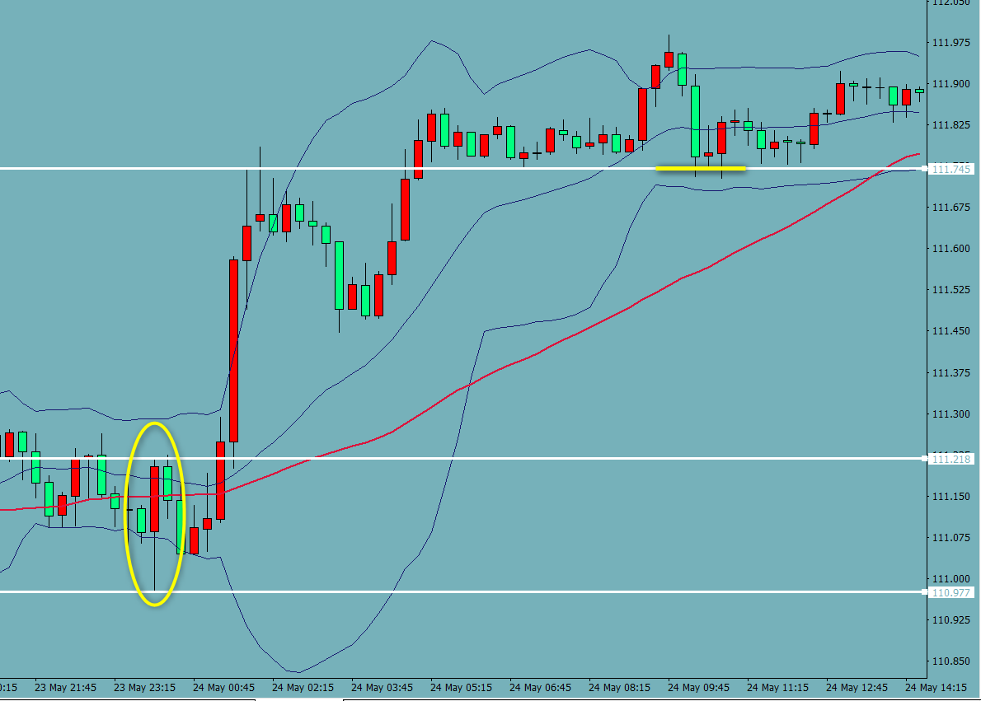
13

14

気づき
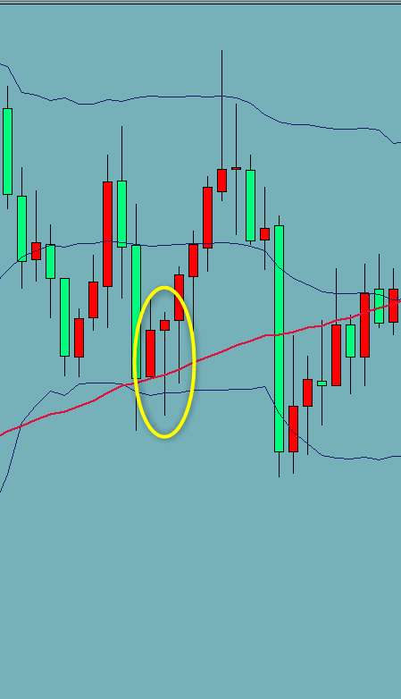
気付き 質問
〇右の画像のように、きれいな形が出ていても、明らかにレンジの中にある場合はエントリーをしないほうが良いでしょうか？「レンジの場合、上のBBにタッチしたら決済」などのルールを加えて進めるべきでしょうか？それとも「前の安値を割ったら決済」のルールに従って、損切としたほうが良いでしょうか？

感想

今後

